Statistics
Описова статистика показників Happiness Score, GDP per Capita

 | Happiness Score | GDP per Capita
Арифметичне середнє | 5.50 | 1.03
Медіана | 5.54 | 1.05
Мода | 6.13 | 0.00
Min | 1.86 | 0.00
Max | 7.84 | 2.21
Діапазон | 5.98 | 2.21
Дисперсія | 1.29 | 0.20
Ст. відх. | 1.14 | 0.45

Висновки: | Для обох показників медіана зміщена праворуч, що важливо, бо вона не чутлива до викидів, які могли зменшити значення для середнього. Мода для Happiness Score помітно вища за середні показники, що говорить про переважання вищих рівнів щастя для більшості країн. Широкий діапазон розкиду даних показує помітну варіативність рівня щастя між країнами, і так само - суттєве розсіювання для показника ВВП. Дисперсія для Happiness Score та GDP per Capita не є великою, тобто їх значення доволі скупчені навколо середнього. А стандартне відхилення каже, що варіація даних невелика, проте для індексу щастя вона трохи більша, аніж для ВВП, як і було видно з дисперсії.

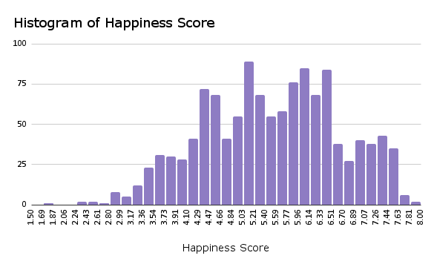
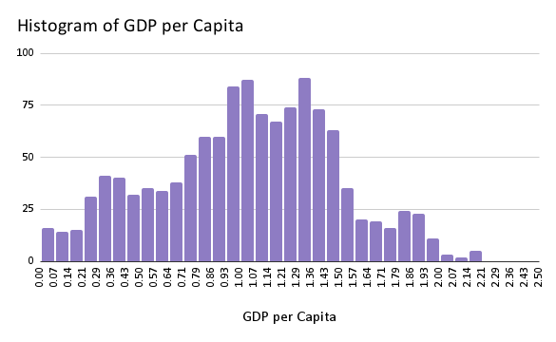

Висновки: | Гістограми підтвердили попередні висновки. Значення індексу щастя на гістограмі зміщені праворуч -це означає меншу кількість країн з низьким індексом щастя. Гісторгама для ВВП навпаки зміщена ліворуч - менша кількість країн з дуже високим ВВП на душу населення. Тобто значення для індексу щастя тяжіють до більших величин, а от ВВП до менших. Хоча саме дуже низькі чи дуже високі значення (крайні значення) все ж зустрічаються рідше і для більшості країн характерні середні показники (наявна центральна тенденція).

Scatter plot of Happiness Score vs. GDP per Capita
 | GDP per Capita
3.575 | 0.31982
3.36 | 0.38227
3.79399991 | 0.401477218
3.632 | 0.332
3.203 | 0.35
2.566900015 | 0.30070585
2.523 | 0.37
2.404 | 0.758
1.859 | 0.645
4.959 | 0.87867
4.655 | 0.9553
4.644000053 | 0.996192753
4.586 | 0.916
4.719 | 0.947
4.882699966 | 0.906653047
5.117 | 1.008
5.199 | 1.439
5.277 | 1.449
5.605 | 0.93929
6.355 | 1.05266
5.872000217 | 1.091864467
5.295 | 0.979
5.211 | 1.002
5.005099773 | 0.943856001
4.887 | 0.946
5.122 | 1.363
5.329 | 1.353
4.033 | 0.75778
3.866 | 0.84731
3.795000076 | 0.85842818
3.795 | 0.73
6.574 | 1.05351
6.65 | 1.15137
6.598999977 | 1.185295463
6.388 | 1.073
6.086 | 1.092
5.974699974 | 1.028465629
5.929 | 1.162
5.967 | 1.592
6.024 | 1.59
4.35 | 0.76821
4.36 | 0.86086
4.375999928 | 0.900596738
4.321 | 0.816
4.559 | 0.85
4.676799774 | 0.808262408
5.283 | 0.996
5.399 | 1.434
5.342 | 1.466
7.284 | 1.33358
...

Висновки: | Графік розсіювання демонструє наявність позитивного зв'язку між індексом щастя та ВВП. Можна сказати що іпроглядається певна тенденція — країни з вищим ВВП мають і вищий рівень щастя, що може свідчити про вплив економічного добробуту на відчуття благополуччя. Хоча трапляються окремі країни, які мають високий рівень щастя при невисокому ВВП, що свідчить про вплив нематеріальних факторів.

коефіцієнт кореляції Пірсона між Happiness Score, GDP per Capita
PEARSON() | 0.74

Висновки: | Оскільки кореляція Пірсона показує силу і напрямок зв'язку між 2 змінними ми тепер знаємо що між Happiness Score та GDP per Capita наявний сильний, прямий зв'язок. Але коефіцієнт таки не =1, тому можемо припускати, що окрім економічного фактору вплив на індекс щастя мають інші чинники.

коефіцієнт кореляції Пірсона між Happiness Score та рештою показників:
Headline Consumer Price Inflation | -0.20
Energy Consumer Price Inflation | -0.14
Food Consumer Price Inflation | -0.17
Official Core Consumer Price Inflation | -0.22
Producer Price Inflation | -0.08
GDP deflator Index growth rate | -0.14
Social support | 0.66
Healthy life expectancy at birth | 0.70
Freedom to make life choices | 0.57
Generosity | 0.10
Perceptions of corruption | 0.44

Висновки: | Група показників (Headline Consumer Price Inflation, Energy Consumer Price Inflation, Food Consumer Price Inflation, Official Core Consumer Price Inflation, Producer Price Inflation, GDP deflator Index growth rate) має обернений зв'язок із Happiness Score. Узагальнено цей зв'язок не надто суттєвий для всіх цих показників. При цьому найслабший із них - на індекс цін виробників, а найбільший - із Базовим рівнем інфляції без урахування енергії та продуктів харчування. 2 група показників які мають прямий зв'язок із Happiness Score: (Social support, Healthy life expectancy at birth, Freedom to make life choices, Generosity, Perceptions of corruption). На відміну від попередньої групи тут видно тісніші взщі взаємозв'язки. Виділяється лише Рівень щедрості в країні, який з індексом щастя майже не повязаний. А от найбільша кореляція виявилась між Індексом щастя та Очікуваною нормалізованою тривалістю здорового життя при народженні, та трохи менша із значенням Рівня соціальної підтримки, яку отримують громадяни від держави та сім’ї. ОТЖЕ, ми побачили, що вцілому Індекс щастя слабо пов'язаний із суто фінансовими показниками - як рівень інфляції чи то загальний рівень цін, але прямо і сильно корелює із більш соціально орієнтованими показниками на зразок соціальної підтримки та очікуваної тривалості життя.

ВИСНОВКИ: | Проведений аналіз показав, що між рівнем щастя та о-вними макроекономічними показниками існує лише частковий зв’язок. Хоча зростання ВВП на душу населення супроводжується підвищенням індексу щастя, економічне зростання не гарантує відчуття благополуччя. Найвагомішу роль відіграють все ж соціальні чинники — соціальна підтримка, свобода вибору та здоров’я. Саме вони забезпечують позитивний вплив на рівень щастя, а не фінансові показники.

ВІДЕО
https://www.loom.com/share/d73b5491c7c74f43b1a5d399f7459f1b

